关系图
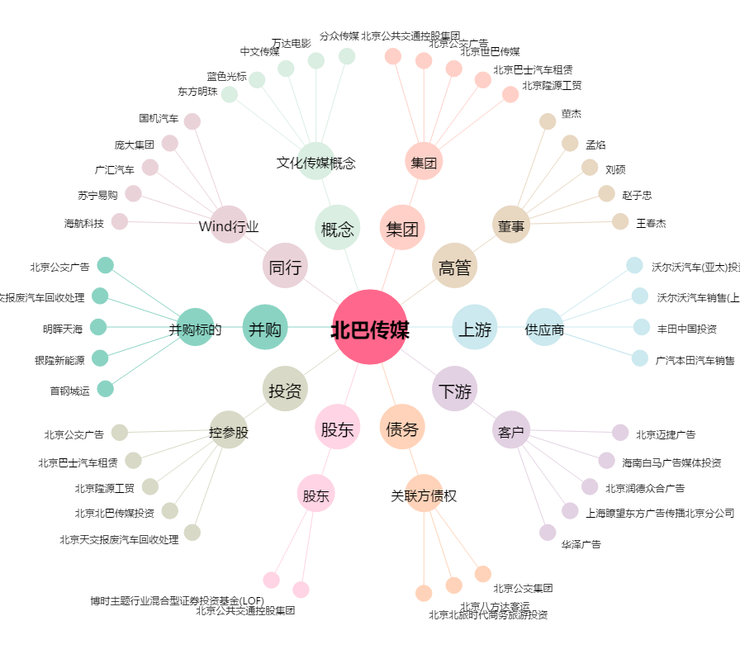
北巴传媒[600386.SH] - 关系概览图

